Echelles


Nom / Code projet | GED SCS Magazine |  |  |  | Date de création | 2022-03-14

Référence | Stratégie2022/GEDSCSM |  |  |  | Date de la version | 2022-03-18

Chef de projet |  |  |  |  | Numéro de version | V1.0

Service/Organisation

Échelle de fréquence / probabilité |  |  |  | Échelle de gravité / impact

Classe de vraisemblance | Intitulé générique | Données quantitatives | Données qualitatives | Niveau | Description synthétique de la gravité
V1 (F) | Impossible à improbable | < 1 fois en 5 ans | Jamais vu | Niveau 1 | Gravité mineure : conséquences mineures sans impact/préjudice pour le projet (ex : retard simple)
V2 (F) | Peu probable | 1 fois par mois | Vu dans d’autres organisations | Niveau 2 | Gravité majeure : incident avec impact pour notre projet (report, prolongation anormale des délais, non satisfaction d'une exigence)
V3 (F) | Probable | 1 fois par semaine | Survient dans l’organisation | Niveau 3 | Gravité critique : conséquences graves pour notre projet (risque liée a la sante et sécurité des utilisateurs, non respect d'une exigence légale et règlementaire, non satisfaction d'un objectif du projet)
V4 (F) | Très probable à certain | 1 fois par jour | Vécu dans mon secteur d’activité | Niveau 4 | Gravité catastrophique : conséquences très graves pour le projet (non satisfaction des objectifs du projet, compromission des règlements, atteinte a l'image de l'organisation, perte financière, impact significatif sur d'autres projets de l'organisation, contradiction par rapport a une orientation stratégique de l'organisation)

Registre des risques
Registre des risques

Nom / Code projet |  | GED SCS Magazine |  |  |  |  | Date de création | 2022-03-14

Référence |  | Stratégie2022/GEDSCSM |  |  |  |  | Date de la version | 2022-03-18

Chef de projet |  |  |  |  |  |  | Numéro de version | V1.0

Service/Organisation

ID | Nature de risque | Description | Impact | Probabilité | Criticité | Responsable | Actions préventives | Actions correctrices
R1 | Périmètre | Manque de définition de l'application | Mineur | Peu probable | Modéré |  | Réalisation de : - Définition de l'architecture - Cahier des charges - Roadmap - Solution Building Blocks - Évaluation de la conformité | L'architecte logiciel doit être disponible pour clarifier les demandes des sous-traitants
R2 | Budget | Budget non défini | Grave | Très probable | Très critique |  | Le budget doit être défini par les responsables en adéquation entre le client et les sous-traitants | -
R3 | Temps | Retard sur les échéances définies | Grave | Peu probable | Critique |  | La Roadmap est suffisament flexible pour assurer les retards | Interroger le client
R4 | Equipe | Défaillances des travaux sous traités | Majeur | Peu probable | Critique |  | - Réalisation d'un document d'évaluation de la conformité - Rapport effectué par les sous-traitants à chaque grand jalon | Changement de sous-traitants
R5 | Décision | Indisponibilité des décideurs pendant le développement | Majeur | Peu probable | Critique
R6 | Décision | La responsabilité des décisions est-elle établie ? | Majeur | Probable | Critique |  | Remplir la colonne "Responsable" de ce document
R7 | Complexité | Niveau de sécurité insuffisant | Majeur | Peu probable | Critique |  | L'évaluation de conformité a une grosse section sur la sécurité, les sous-traitants doivent en prendre compte avant de commencer
R8 | Complexité | Blocage sur les limites technologiques | Majeur | Peu probable | Critique |  | CF. Spécifications techniques, Solution Building Blocks | Une aide de nos propres développeurs peut être une solution
R9 | Complexité | Maitrise de l'environnement de livraison | Mineur | Improbable | Modéré |  | Le client recevra les produits dans des conteneurs, qui seront fait avec des procédures de livraison continue | Nous pourrons leurs venir en aide pour l'implémentation sur les serveurs de production
R10
R11
R12
R13
R14
R15
R16
R17
R18
R19
R20
R21
R22
R23
R24

Matrice
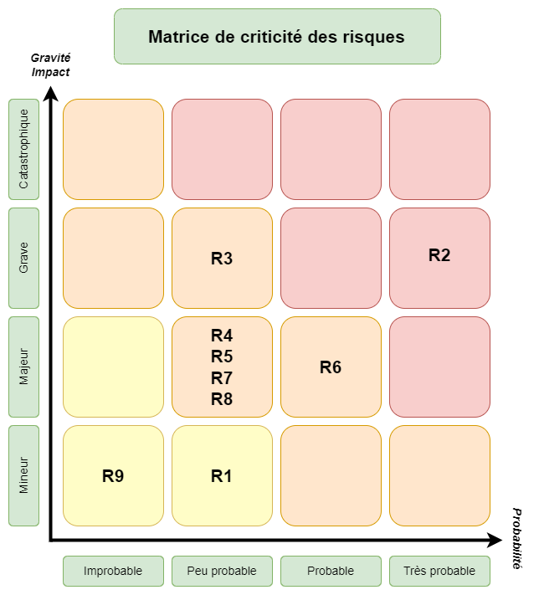

Modéré <= |  | <= | < Critique < | >= | <= Très critique

Légende

R1 | Manque de définition de l'application
R2 | Budget non défini
R3 | Retard sur les échéances définies
R4 | Défaillances des travaux sous traités
R5 | Indisponibilité des décideurs pendant le développement
R6 | La responsabilité des décisions est-elle établie ?
R7 | Niveau de sécurité insuffisant
R8 | Blocage sur les limites technologiques
R9 | Maitrise de l'environnement de livraison

